Dashboard
 |  |  |  |  |  |  |  |  |  | <-종목별공시URL은 코스피 코스닥 10개만 끌고와서 Z5:Z24에 넣기

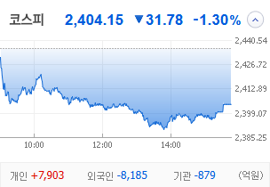
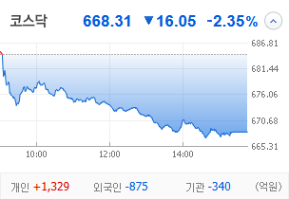
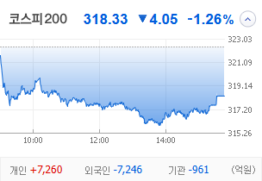
KOSPI | KOSDAQ | KOSPI 200 | 상승종목 |  |  |  |  |  |  |  | 종목별 투자정보
 |  |  | 번호 | 구분 | 등락률순위 | 종목명 | 현재가 | 전일비 | 등락률 | URL | 종목명 | 남선알미늄
 |  |  | 1 | KOSPI | 1 |  |  |  |  |  | 현재가 |  |  | #N/A
 |  |  | 2 |  | 2 |  |  |  |  |  | 전일비 |  |  | #N/A
 |  |  | 3 |  | 3 |  |  |  |  |  | 등락률 |  |  | #N/A
 |  |  | 4 |  | 4 |  |  |  |  |  | 거래량 |  |  | #N/A
다우산업 | 나스닥 | S&P 500 | 5 |  | 5 |  |  |  |  |  | 시가총액 |  |  | #N/A
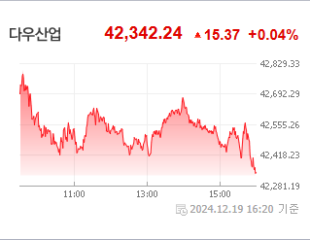
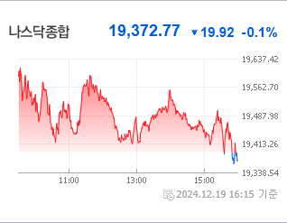
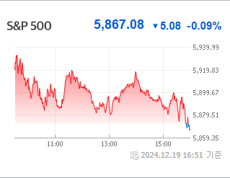
 |  |  | 6 |  | 6 |  |  |  |  |  | 영업이익 |  |  | #N/A
 |  |  | 7 |  | 7 |  |  |  |  |  | 외국인비율 |  |  | #N/A
 |  |  | 8 |  | 8 |  |  |  |  |  | PER |  |  | #N/A
 |  |  | 9 |  | 9 |  |  |  |  |  | ROE |  |  | #N/A
 |  |  | 10 |  | 10 |  |  |  |  |  | PBR |  |  | #N/A
USD환율 | JPY환율 | EUR환율 | 11 | KOSDAQ | 1
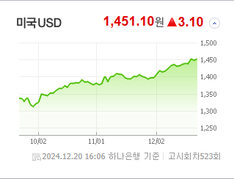
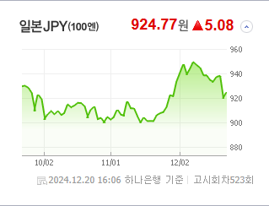
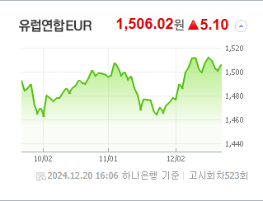
 |  |  | 12 |  | 2 |  |  |  |  |  | 종목별 공시지표 |  | 오늘의 리포트
 |  |  | 13 |  | 3 |  |  |  |  |  | 파일명 | URL | 구분 | 개수
 |  |  | 14 |  | 4 |  |  |  |  |  |  | #N/A | 시황정보 | 0
 |  |  | 15 |  | 5 |  |  |  |  |  |  |  | 투자정보 | 0
 |  |  | 16 |  | 6 |  |  |  |  |  |  |  | 종목분석 | 0
WIT | 유가 | 금 | 17 |  | 7
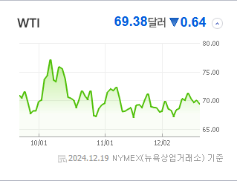
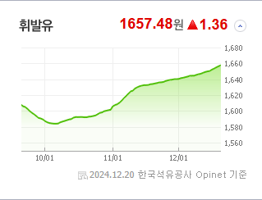
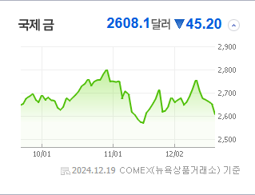
 |  |  | 18 |  | 8 |  |  |  |  |  |  |  | 경제전망리포트
 |  |  | 19 |  | 9 |  |  |  |  |  |  |  | 파일명 | URL
 |  |  | 20 |  | 10 |  |  |  |  |  |  |  | AG23 | AH23

 | 전일대비
 | 업종별시세 |  | 주요 뉴스 |  |  |  |  |  |  |  | 오늘자 뉴스
 |  |  | 출처 |  | 제목 |  |  |  |  | URL | 제목 |  | 출처 | URL
 |  |  | 한국경제 |  | FOMC 여파' 코스피, 이틀째 급락…외인 1조 매물폭탄 |  |  |  |  | ▶
 |  |  | 이데일리 |  | 다시 시작된 외인 엑소더스…2400선 진땀 사수[코스피 마감] |  |  |  |  | ▶
 |  |  | 한국경제TV |  | [속보] "외국인, 8천억 던졌다"…韓 증시 '노답' |  |  |  |  | ▶
 |  |  | 매일경제 |  | “재무우려 덜었지만 4분기 부진”…롯데케미칼 목표가 하향 |  |  |  |  | ▶
 |  |  | 이데일리 |  | 1450원대 고환율 지속 우려에…정부 외환수급대책 총동원 ‘주목’[외환분석] |  |  |  |  | ▶
 |  |  | 뉴시스 |  | "산타 랠리는 커녕"…2400선 무너진 코스피 어디로 |  |  |  |  | ▶
 |  |  | 한국경제 |  | 트럼프노믹스'는 어떤 세상을 만들까[마켓칼럼] |  |  |  |  | ▶
 |  |  | 뉴스1 |  | SK하이닉스, 4% 약세에 다시 '16만닉스'…삼성전자도 2% 급락[핫종목] |  |  |  |  | ▶
 |  |  | 머니투데이 |  | "외인, 무섭게 던지네" 코스피 장중 2400선 붕괴…코스닥 2%↓ |  |  |  |  | ▶
 |  |  | 헤럴드경제 |  | ‘外人·기관 매도 폭격’ 맞은 코스피, 결국 2400 붕괴 [투자360] |  |  |  |  | ▶
 |  |  | 비즈워치 |  | 고려아연, 임시주총 표대결 MBK 우세 속 남은 변수는 |  |  |  |  | ▶
 |  |  | 조선비즈 |  | 코스피 지수, 美 FOMC 충격에 장 중 2400선 붕괴… 8거래일만 |  |  |  |  | ▶
 |  |  | 비즈워치 |  | 계엄과 함께 추락한 '밸류업 ETF', 탄핵으로 '활짝' |  |  |  |  | ▶
 |  |  | 머니투데이 |  | "4만전자 다시 볼라"…외국인 빠진 삼성전자, 내년은? |  |  |  |  | ▶
 |  |  | 문화일보 |  | PBR 0.8배 ‘코로나 수준’… 글로벌 투자 비중도 ‘뚝뚝’ |  |  |  |  | ▶
 |  |  | 머니투데이 |  | 올해 주식 사고 연말 배당받으려면…"26일까지 매수해야" |  |  |  |  | ▶
 |  |  | 헤럴드경제 |  | 외인 코스피서 2조 넘게 이탈한 3가지 이유 |  |  |  |  | ▶
 |  |  | 헤럴드경제 |  | 美증시 시총<63조달러>, 글로벌 절반 넘었다 |  |  |  |  | ▶
 |  |  | 서울경제 |  | 저점 찍었나…삼성전자 순매수 1위[주식 초고수는 지금] |  |  |  |  | ▶

배경화면저장페이지 나중에 입력해서 수정-디자인중


